상품제안서
[액센] CM100 맥세이프 차량용 고속무선충전 거치대세트 (+맥세이프링 포함) | 상품코드: F31600

 |  |  |  |  |  |  | 02-412-0044 | www.easy1.co.kr
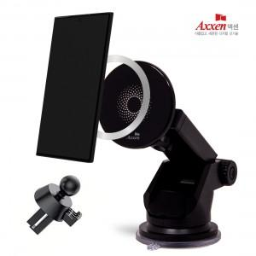

【상세/제작정보】 | <p>1박스 입수수량 : 40개&nbsp;1박스 택배비 : 4000원부과세별도</p><p>50개 미만 주문시</p><p>칼라인쇄 7만원​&nbsp;</p>

【인쇄/포장옵션】 | 풀칼라 / 포장지포장

【공급단가】 | 수량 | 50~ | 100~ | 500~ | 1,000~ | 2,000~
*VAT별도 | 단가 | 10,680원 | 10,500원 | 10,230원 | 10,050원 | 9,790원

【상품 URL】 | https://dev.easy1.co.kr:443/src/goods_detail.php?gdno=31600

